処理フロー（リストア画面_リストア）
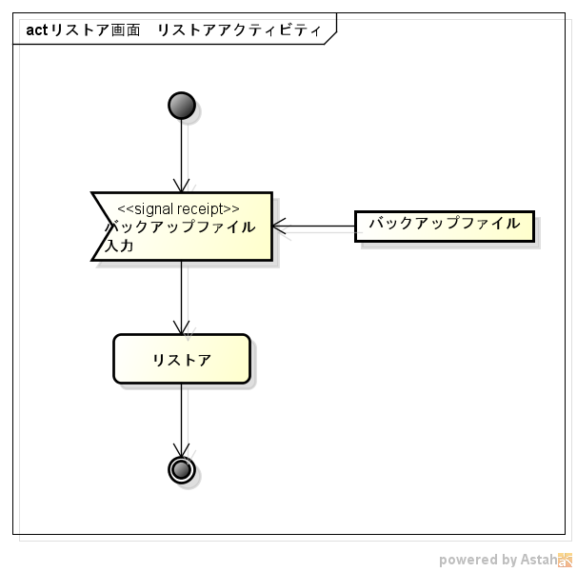
処理フロー | 画面名 | リストア
 | 処理名 | リストア

